SOMMAIRE
TYPOLOGIE DU SURENDETTEMENT DES MÉNAGES
2025

RÉGION GRAND EST

CARTES ET DONNÉES RÉGIONALES ET DÉPARTEMENTALES |  |  | [Titres cliquables ò pour accès aux onglets du classeur]
¾ | RAPPEL DES DONNÉES FRANCE | } | Données France

¾ | CARTOGRAPHIE RÉGIONALE ET DÉPARTEMENTALE | } | Indicateurs de surendettement

¾ | TABLEAUX RÉGIONAUX ET DÉPARTEMENTAUX | } | Caractéristiques des ménages surendettés
 |  | } | Ménages surendettés et effacements de dettes

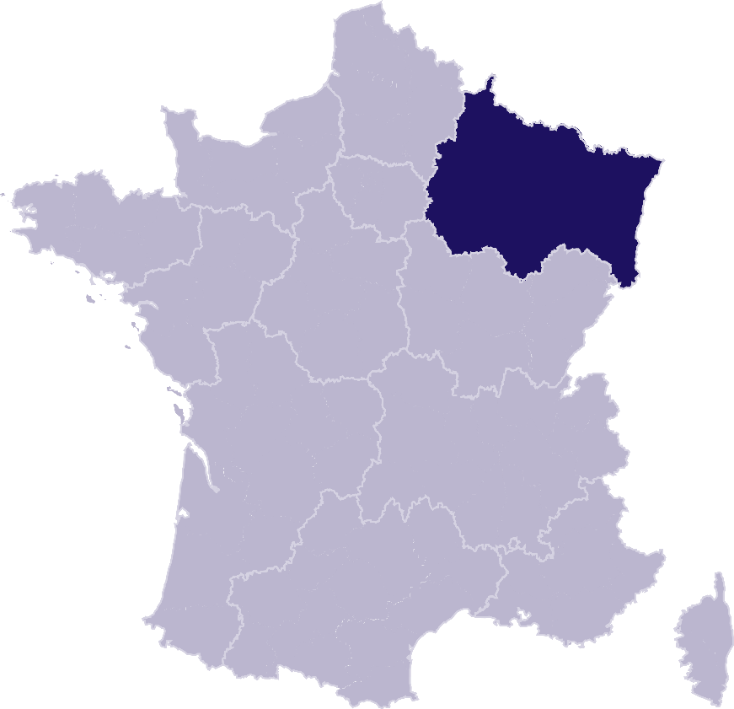
DONNÉES RÉGIONALES ET DÉPARTEMENTALES DÉTAILLÉES
SUR LES CARACTÉRISTIQUES DE L’ENDETTEMENT
¾ | DETTES PAR TYPE | } | GRAND EST
 |  | } | Ardennes
 |  | } | Aube
 |  | } | Bas-Rhin
 |  | } | Haut-Rhin
 |  | } | Haute-Marne
 |  | } | Marne
 |  | } | Meurthe-et-Moselle
 |  | } | Meuse
 |  | } | Moselle
 |  | } | Vosges
¾ | COMPARAISON DE L’ENDETTEMENT
 | AU NIVEAU DÉPARTEMENTAL | } | Comparaison

RAPPEL-FRANCE
RAPPEL DES DONNÉES FRANCE
 | Ë Retour sommaire


148 013 dépôts de dossiers de surendettement
171 264 personnes surendettées a)
267 dépôts de dossiers pour 100 000 habitants b)
17 951 € d’endettement médian, hors immobilier, des ménages surendettés c)
62,4 % des ménages surendettés sont sous le seuil de pauvreté d)
26,1 % des surendettés se déclarent au chômage e)
23,6 % de l'encours total de dettes effacé f)

Note : Renvois communs avec l'onglet « Indicateurs-régions-dépts », auquel se reporter. | Haut de page ~

INDICATEURS-RÉGION-DÉPTS
 | RÉGION GRAND EST
 |  |  |  |  |  | Ë Retour sommaire
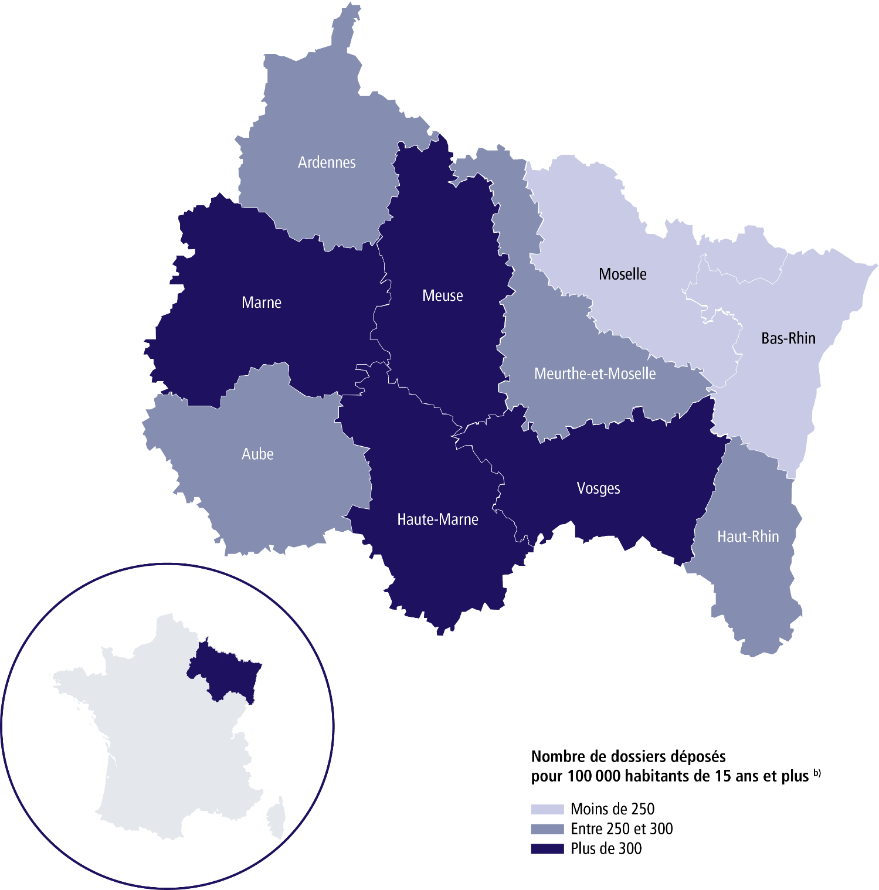

 | SURENDETTEMENT – DONNÉES 2025

 | 12 226 dépôts de dossiers de surendettement
 | 14 397 personnes surendettées a)
 | 262 dépôts de dossiers pour 100 000 habitants b)
 | 16 782 € d'endettement médian, hors immobilier, des ménages surendettés c)
 | 64,3 % des ménages surendettés sont sous le seuil de pauvreté d)
 | 30 % des surendettés se déclarent au chômage e)
 | 25 % de l'encours total de dettes effacé f)

 |  | ARDENNES |  |  | HAUT-RHIN

 | 631 dépôts de dossiers de surendettement |  |  | 1 759 dépôts de dossiers de surendettement
 | 758 personnes surendettées a) |  |  | 2 093 personnes surendettées a)
 | 287 dépôts de dossiers pour 100 000 habitants b) |  |  | 273 dépôts de dossiers pour 100 000 habitants b)
 | 14 978 € d'endettement médian, hors immobilier, des ménages surendettés c) |  |  | 16 460 € d'endettement médian, hors immobilier, des ménages surendettés c)
 | 63,4 % des ménages surendettés sont sous le seuil de pauvreté d) |  |  | 66,1 % des ménages surendettés sont sous le seuil de pauvreté d)
 | 28,4 % des surendettés se déclarent au chômage e) |  |  | 31,9 % des surendettés se déclarent au chômage e)
 | 21,1 % de l'encours total de dettes effacé f) |  |  | 24,4 % de l'encours total de dettes effacé f)

 |  | AUBE |  |  | HAUTE-MARNE

 | 722 dépôts de dossiers de surendettement |  |  | 526 dépôts de dossiers de surendettement
 | 840 personnes surendettées a) |  |  | 619 personnes surendettées a)
 | 280 dépôts de dossiers pour 100 000 habitants b) |  |  | 370 dépôts de dossiers pour 100 000 habitants b)
 | 17 322 € d'endettement médian, hors immobilier, des ménages surendettés c) |  |  | 14 205 € d'endettement médian, hors immobilier, des ménages surendettés c)
 | 62,4 % des ménages surendettés sont sous le seuil de pauvreté d) |  |  | 66,2 % des ménages surendettés sont sous le seuil de pauvreté d)
 | 29,4 % des surendettés se déclarent au chômage e) |  |  | 31,9 % des surendettés se déclarent au chômage e)
 | 23,4 % de l'encours total de dettes effacé f) |  |  | 18,2 % de l'encours total de dettes effacé f)

 |  | BAS-RHIN |  |  | MARNE

 | 1 992 dépôts de dossiers de surendettement |  |  | 1 533 dépôts de dossiers de surendettement
 | 2 309 personnes surendettées a) |  |  | 1 798 personnes surendettées a)
 | 202 dépôts de dossiers pour 100 000 habitants b) |  |  | 327 dépôts de dossiers pour 100 000 habitants b)
 | 18 072 € d'endettement médian, hors immobilier, des ménages surendettés c) |  |  | 15 447 € d'endettement médian, hors immobilier, des ménages surendettés c)
 | 63,4 % des ménages surendettés sont sous le seuil de pauvreté d) |  |  | 63,1 % des ménages surendettés sont sous le seuil de pauvreté d)
 | 28,8 % des surendettés se déclarent au chômage e) |  |  | 34,6 % des surendettés se déclarent au chômage e)
 | 27,6 % de l'encours total de dettes effacé f) |  |  | 23 % de l'encours total de dettes effacé f)
 |  |  |  |  |  | Haut de page ~
 | Région Grand Est (suite)

 |  | MEURTHE-ET-MOSELLE |  |  | MOSELLE

 | 1 686 dépôts de dossiers de surendettement |  |  | 1 897 dépôts de dossiers de surendettement
 | 1 962 personnes surendettées a) |  |  | 2 266 personnes surendettées a)
 | 274 dépôts de dossiers pour 100 000 habitants b) |  |  | 215 dépôts de dossiers pour 100 000 habitants b)
 | 16 937 € d'endettement médian, hors immobilier, des ménages surendettés c) |  |  | 19 423 € d'endettement médian, hors immobilier, des ménages surendettés c)
 | 65,5 % des ménages surendettés sont sous le seuil de pauvreté d) |  |  | 62 % des ménages surendettés sont sous le seuil de pauvreté d)
 | 31,4 % des surendettés se déclarent au chômage e) |  |  | 23,8 % des surendettés se déclarent au chômage e)
 | 27,6 % de l'encours total de dettes effacé f) |  |  | 25 % de l'encours total de dettes effacé f)

 |  | MEUSE |  |  | VOSGES

 | 495 dépôts de dossiers de surendettement |  |  | 985 dépôts de dossiers de surendettement
 | 592 personnes surendettées a) |  |  | 1 160 personnes surendettées a)
 | 331 dépôts de dossiers pour 100 000 habitants b) |  |  | 328 dépôts de dossiers pour 100 000 habitants b)
 | 15 233 € d'endettement médian, hors immobilier, des ménages surendettés c) |  |  | 14 247 € d'endettement médian, hors immobilier, des ménages surendettés c)
 | 63,8 % des ménages surendettés sont sous le seuil de pauvreté d) |  |  | 68,8 % des ménages surendettés sont sous le seuil de pauvreté d)
 | 28,2 % des surendettés se déclarent au chômage e) |  |  | 32,6 % des surendettés se déclarent au chômage e)
 | 22,7 % de l'encours total de dettes effacé f) |  |  | 27,6 % de l'encours total de dettes effacé f)

Renvois

a) | Personnes surendettées : nombre de personnes surendettées |  | e) | Taux de chômage des surendettés : pourcentage de personnes
 | (débiteurs et codébiteurs) dont le dossier a été déposé en 2025 |  |  | surendettées (débiteurs, codébiteurs, conjoints et personnes à charge)
 |  |  |  | dont le dossier a été traité en 2025 et qui se déclarent au chômage
b) | Dépôts de dossiers de surendettement pour 100 000 habitants : |  |  | (tel que mesuré par l’Insee selon la définition du Bureau international
 | ratio rapportant le nombre de dossiers déposés en 2025 |  |  | du travail [BIT] ; données provisoires au deuxième trimestre 2025).
 | à la population résidente du territoire âgée de 15 ans et plus
 | au 1er janvier 2025. |  | f) | Part de l'encours total de dettes effacée dans les dossiers clos,
 |  |  |  | hors dossiers clos avant examen de recevabilité ainsi qu'après décision
c) | L’endettement médian, hors immobilier, |  |  | ou jugement d'irrecevabilité, et qui ont bénéficié de mesures imposées
 | des ménages surendettés comprend les dettes de logement. |  |  | à la suite d'un rétablissement personnel ou de mesures avec effacement
 |  |  |  | partiel des dettes.
d) | Taux de pauvreté des ménages surendettés : proportion de
 | personnes surendettées (débiteurs, codébiteurs, conjoints et personnes
 | à charge) vivant dans un ménage dont le dossier a été traité en 2025
 | et dont le niveau de vie est inférieur au seuil de pauvreté
 | de l’année 2023 calculé par l’Insee. |  |  | Sources : Banque de France et Insee. |  | Haut de page ~

